Sheet1
Coca cola 2L, Quatro 1.75L, Sprote 1.5L

Son formatos grandes, entonces tenemos :

Tiempo alistamiento (horas) | 1 |  |  | Turnos | Horas de trabajo
Tiempo de saneamiento (minutos) | 10 |  |  | 2 | 16
Rp | 20000 |  |  |  |  |  |  |  |  | Esta informacion la obtuvimos directamente del ingeniero de manufactura

Para calcular takt timmer, tenemos que saber la demanda

Entonces se hizo un analisis de mercado
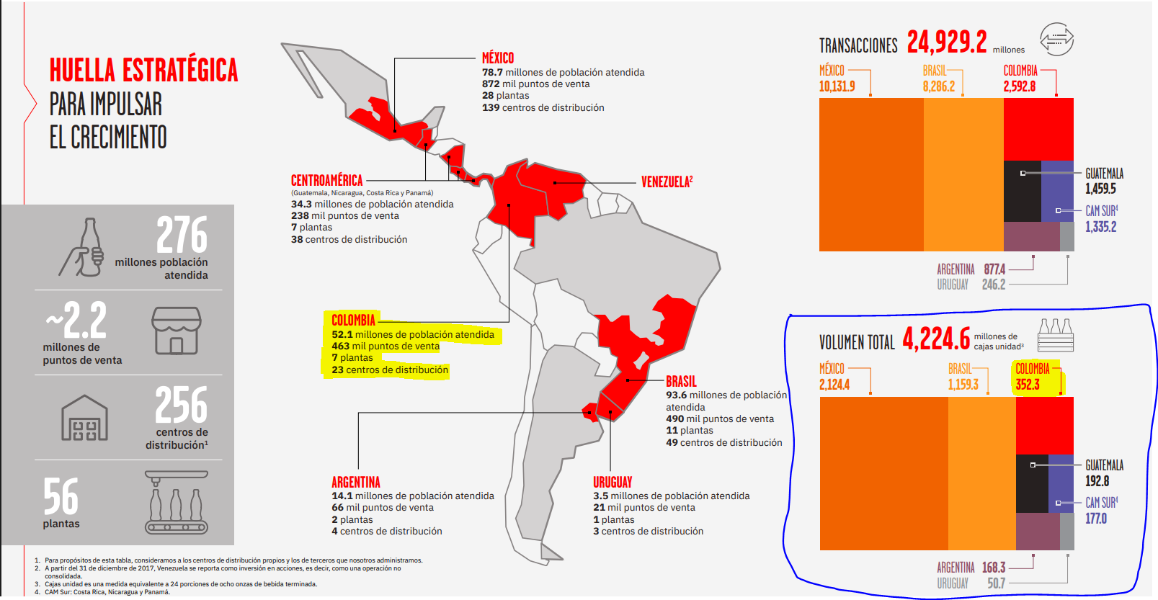

En la imagen observamos que colombia en un año consumio : | 352.3 millones de cajas |  | 352300000.00

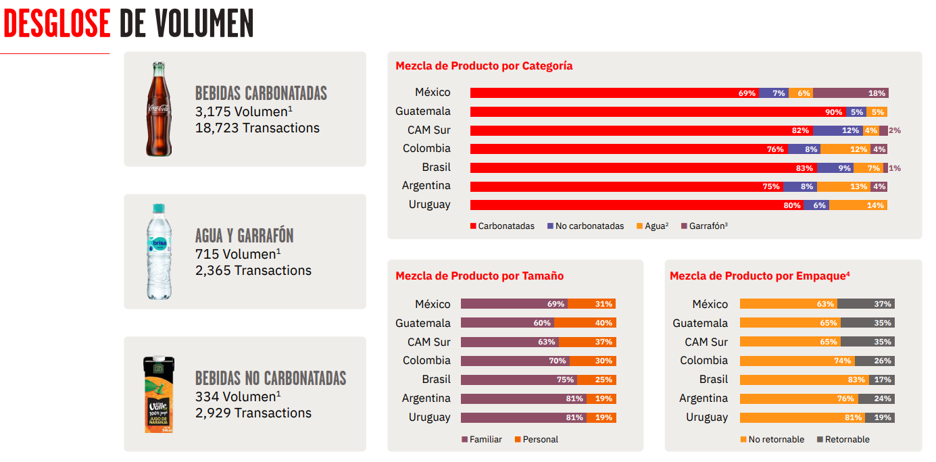

En nuestro caso, tenemos interes por las presentaciones familiares, asi que la siguiente tabla muestra informacion respecto a esto

 |  |  |  |  |  |  | Hay que hacer una aclaracion y es que coca cola muestra los productos de una manera estandarizada ya que como bien sabemos los productos de ellos son en una gran variedad de presentaciones, entonces ellos hablan de cajas de 24 unidades por 8 onzas
Bebidas carbonatadas | 267748000.00
Presentacion Familiar | 187423600

Consumo Diario | 513489.31507
 |  |  |  |  |  |  |  |  |  | 5688
 |  |  |  |  |  |  |  |  |  | 5.688 | litros

En este estudio no esta clasificado, de ese porcentaje de bebidas carbonatadas, cuanto es coca cola, sprite, quatro, ginger. Sin embargo hay un estudio de la revista semana que indica que coca cola esta entre el 50-60 % de la mas consumida, entonces bajo esa suposicion podemos decir 55% de esas cajas es coca cola, en el mismo estudio tenemos 3% sprite y 3% quatro |  |  |  |  |  |  |  | Asumiendo un 50% de esto es asociado al producto que tenemos dada una distribucion de LATAM
 |  |  | Cajas diarias |  | mililitros diarios |  |  |  | Demanda Diaria (Unidades)
 |  | Cocacola | 256744.65753 |  | 1460363612.1 | 1460363.6121 |  | 730181.80603 | 365090.90301
 |  | Quatro | 15404.679452 |  | 87621816.723 | 87621.816723 |  | 43810.908362 | 25034.804778
 |  | Sprite | 15404.679452 |  | 87621816.723 | 87621.816723 |  | 43810.908362 | 29207.272241

Tiempo planeacion de ejecucion | 14.833333333

Takt Timmer (CocaCola) (s) | 0.14626494267
Takt Timmer (Quatro) (s) | 2.133030414
Takt Timmer (Sprite) (s) | 1.8283117834

Tiempo de ciclo (s) | 0.18

PC (Unidades/ diarias) | 296666.66667

Calculo del OEE

Para el tiempo de ejecucion real, tenemos que analizar temas de paradas, cuanto tiempo tenemos en parada para la planta y cosas de eso, analizando una planta embotelladora de un estudio obtenemos algunos datos
 |  |  |  |  |  |  | MLT | Tiempo(s) |  | Aqui tambien sumamos los tiempos de Setup

 |  |  |  |  |  |  | Soplado | 1.5 |  | 1.1666666667

 |  |  |  |  |  |  | Enjuagado | 2 |  | Al pasarlos a segundos

 |  |  |  | 318 |  |  | Llenado | 0.12 |  | 4200
Paradas | 220 | minutos
 |  |  |  |  |  |  | Tapado | 0.05

 |  |  |  |  |  |  | Etiquetado | 2
A (Disponibilidad) | 0.75280898876
 |  |  |  |  |  |  | Codificado | 0.5 |  | MLT (segundos)
 |  |  |  |  |  |  |  |  |  | 4387.086
 |  |  |  |  |  |  | Embalaje | 0.416

 |  |  |  |  |  |  | Paletizado | 0.5

Dato en algun documento | 0.0039 |  |  |  |  |  | Almacenamiento | 180
Dato ingeniero de manufactura | 2
Q (calidad) | 0.9961 |  |  |  |  |  |  | 187.086
Q (calidad) | 0.98

Este valor lo sacamos de algunas tesis, puesto que es bien dificil encontrar el valor el tiempo de ciclo real, entre otros valores que se necesitan para calcular este valor teoricamente

Eficiencia | 0.95

OEE | 0.71237938202

